Exo11
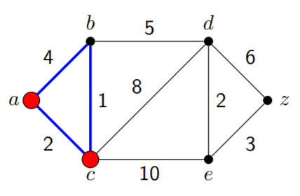
S | a | b | c | d | e | z
 | 0 | ∞ | ∞ | ∞ | ∞ | ∞
a | 0 | 4 | 2 | ∞ | ∞ | ∞
c | 0 | 3 | 2 | 10 | 12 | ∞
b | 0 | 3 | 2 | 8 | 12 | ∞
d | 0 | 3 | 2 | 8 | 10 | 14
e | 0 | 3 | 2 | 8 | 10 | 13

Exo12
Xác định dường đi ngắn nhất từ b đến các đỉnh còn lại

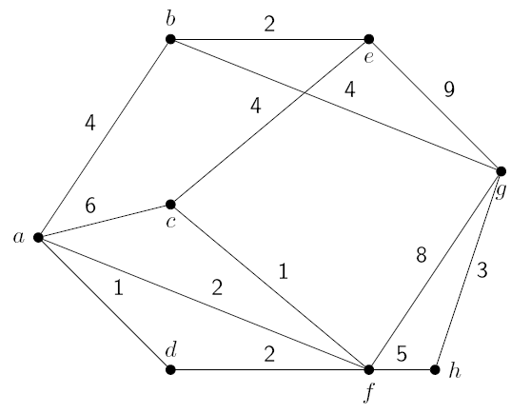
 | S | a | b | c | d | e | f | g | h
 |  | ∞ | 0 | ∞ | ∞ | ∞ | ∞ | ∞ | ∞
 | b | 4 | 0 | ∞ | ∞ | 2 | ∞ | 4 | ∞
 | e | 4 | 0 | 6 | ∞ | 2 | ∞ | 4 | ∞
 | a | 4 | 0 | 6 | 5 | 2 | 6 | 4 | ∞
 | g | 4 | 0 | 6 | 5 | 2 | 6 | 4 | 7
 | d | 4 | 0 | 6 | 5 | 2 | 6 | 4 | 7
 | f | 4 | 0 | 6 | 5 | 2 | 6 | 4 | 7

Exo13
Xác định đường đi ngắn nhất từ e đến các đỉnh còn lại

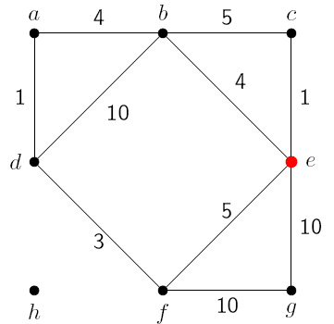
 | S | a | b | c | d | e | f | g | h
 |  | ∞ | ∞ | ∞ | ∞ | 0 | ∞ | ∞ | ∞
 | e | ∞ | 4 | 1 | ∞ | 0 | 5 | 10 | ∞
 | c | ∞ | 4 | 1 | ∞ | 0 | 5 | 10 | ∞
 | b | 8 | 4 | 1 | 14 | 0 | 5 | 10 | ∞
 | f | 8 | 4 | 1 | 8 | 0 | 5 | 10 | ∞
 | d | 8 | 4 | 1 | 8 | 0 | 5 | 10 | ∞

Exo14
Xác định đường đi ngắn nhất từ a đến các đỉnh còn lại

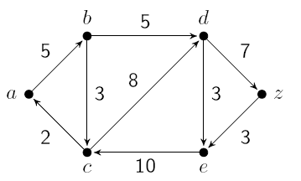
 | S | a | b | c | d | e | z
 |  | 0 | ∞ | ∞ | ∞ | ∞ | ∞
 | a | 0 | 5 | ∞ | ∞ | ∞ | ∞
 | b | 0 | 5 | 8 | 10 | ∞ | ∞
 | c | 0 | 5 | 8 | 10 | ∞ | ∞
 | d | 0 | 5 | 8 | 10 | 13 | 17
 | e | 0 | 5 | 8 | 10 | 13 | 17
 | z | 0 | 5 | 8 | 10 | 13 | 17

